Накладная-№3
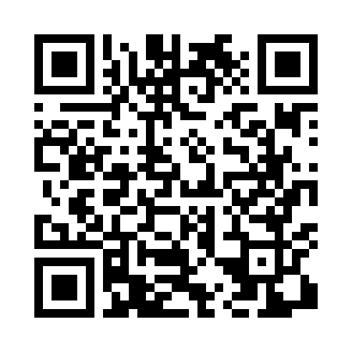
Номер товарно-транспортной накладной: |  |  | Торговый представитель: Amriyev Muhammad
Поставщик: Toshkent falcon fly 2 |  |  | Телефон торгового представителя: +998972880505
Дата отгрузки: 13.11.2025 |  |  | Контрагент: """" Klient
Дата консигнации: |  |  | Адрес:
Доставщик: |  |  | Телефон:
Телефон доставщика:
Время заказа: 13.11.2025 15:16:13
№ | Штрих-код | Название товаров (работ,услуг) | Количество | Количество в кейсе | Цена | Сумма
 |  |  | 36 |  |  | 84.5
1 | 6900420141199 | Керамическая салатница DB-141-19 | 4 | 4 шт. | 3.20 | 12.80
2 | 6900420141205 | Керамическая салатница DB-141-20 | 4 | 4 шт. | 2 | 8
3 | 6900420141304 | Керамическая салатница YL-1590-2 DB-141-30 | 4 | 4 шт. | 1.60 | 6.40
4 | 6900420141212 | Керамическая салатница DB-141-21 | 2 | 2 шт. | 1.90 | 3.80
5 | 6900420141267 | Керамическая салатница YL-1745N-1B DB-141-26 | 2 | 2 шт. | 1.80 | 3.60
6 | 6900420141281 | Керамическая салатница YL-1829N-1B DB-141-28 | 2 | 2 шт. | 1.70 | 3.40
7 | 2010883199133 | Кошик Арзон роза 10 пс HS-78-16 | 5 | 5 шт. | 0.70 | 3.50
8 | 2011518560090 | Вилка Арзон роза10 пс HS-78-17 | 3 | 3 шт. | 0.70 | 2.10
9 | 6985000102622 | Кошик-вилка DB-92-23 | 5 | 5 шт. | 0.50 | 2.50
10 | None | Набор кухонных столовых приборов, 24 шт FA-10 2-83 | 1 | 1 шт. | 10 | 10
11 | 8456789866187 | Набор кухонных столовых приборов, 24 шт FA-10 2-87 | 1 | 1 шт. | 12 | 12
12 | 8456789866199 | Набор кухонных столовых приборов, 24 шт FA-10 2-84 | 1 | 1 шт. | 10 | 10
13 | 6970128140985 | Складная пластиковая корзина для белья, 40×30 ×34 см, DB-140-98 | 2 | 2 шт. | 3.20 | 6.40
Итого: 84.5$|->UZS: 1,056,250.00

